Карта метрополитена
Карта метрополитена Москвы
Карта метрополитена Москвы
Станции | Время пути (мин)
Октябрьская - Театральная | 4.67
Театральная - Юго-западная | 14
Курская - Отрадная | 14
Ориентированный граф движения метрополитена Москвы
Октябрьская - Курская | 14
Октябрьская - Юго-западная | 18
Курская - Юго-западная | 18
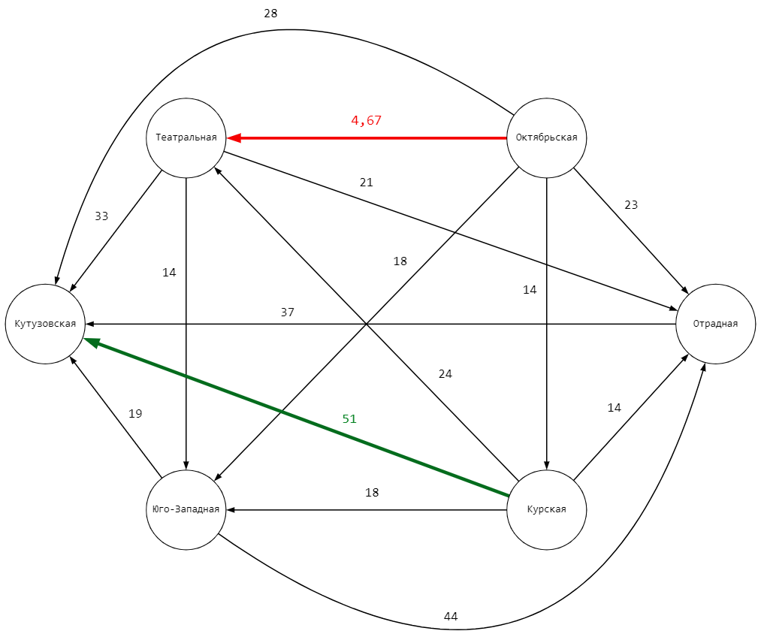
Юго-западная - Кутузовская | 19
Театральная - Отрадная | 21
Октябрьская - Отрадная | 23
Курская - Театральная | 24
Октябрьская - Кутузовская | 28
Театральная - Кутузовская | 33
Отрадная - Кутузовская | 37
Юго-западная - Отрадная | 44
Курская - Кутузовская | 51

Самый долгий путь станций
Самый быстрый путь станций

Карта метрополитена Москвы

